关系图
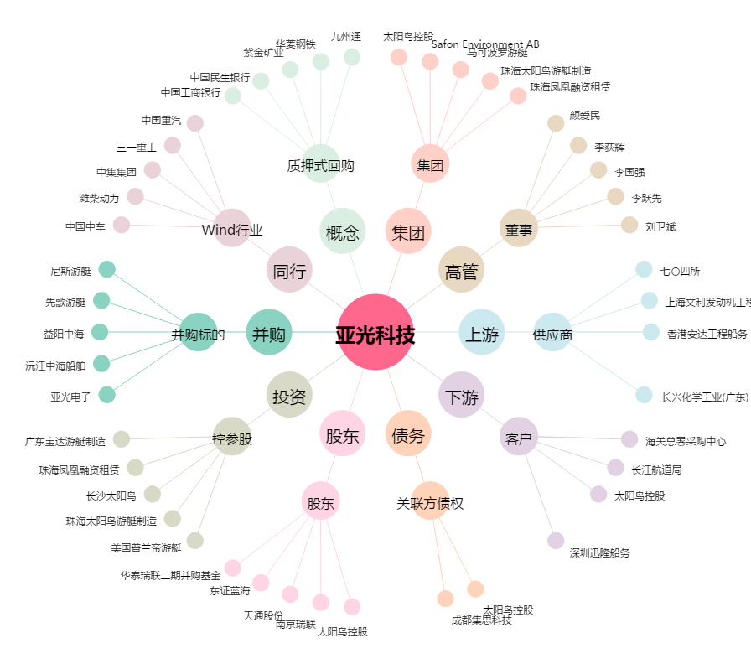
亚光科技[300123.SZ] - 关系概览图

